土地案例
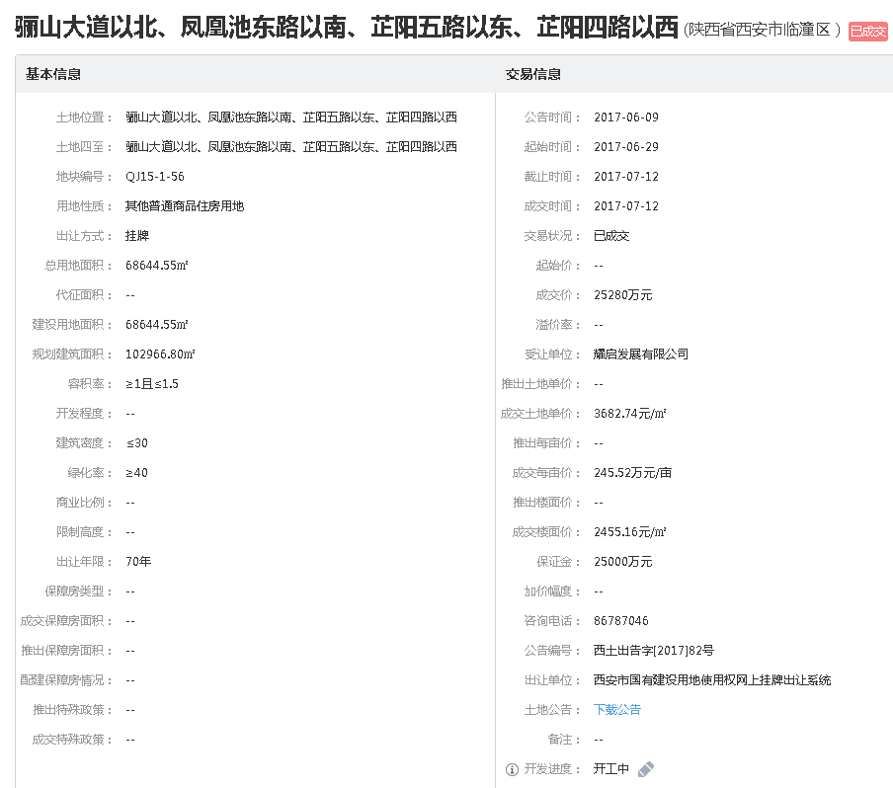
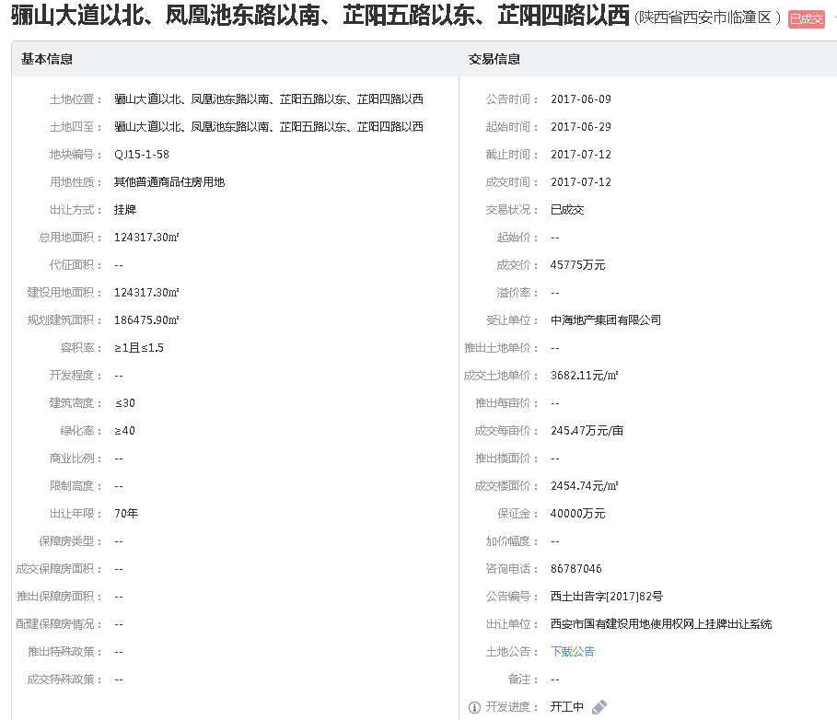
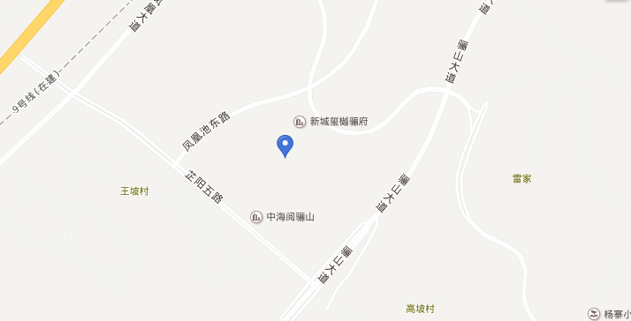
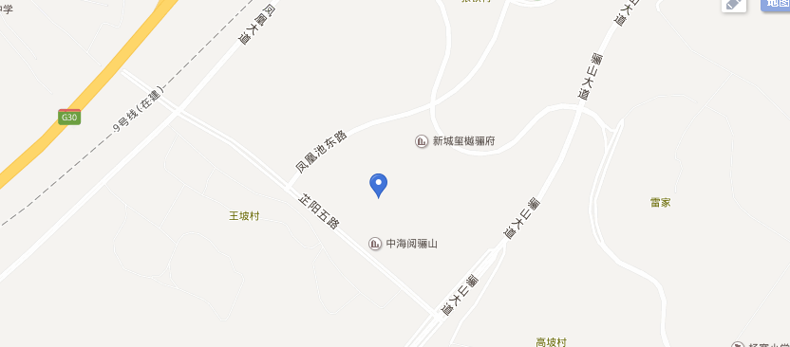
地块名称 | 城市 | 用地性质 | 建设用地面积(㎡) | 规划建筑面积(㎡) | 容积率 | 出让方式 | 截止日期 | 起始价(万元) | 成交价(万元) | 成交楼面价(元/㎡) | 成交地面价(元/㎡) | 溢价率 | 受让单位
临潼区悦椿东路以南、芷阳三路以东、骊山大道以北 | 西安市 | 住宅用地 | 34915.48 | 52373.22 | ＞1且≤1.5 | 拍卖 | 2017-12-28 | -- | 13980 | 2669.3 | 4004 | -- | 西安悦诚置业有限公司
临潼区陕鼓路以南、代王街办山任村以北 | 西安市 | 住宅用地 | 117539.5 | 164555.3 | ＞1且≤1.4 | 挂牌 | 2017-12-01 | 17000 | 17000 | 1033.08 | 1446 | 0 | 西安荣盛健康旅游发展有限公司
临潼区行者街道办事处辖区,东临六号路、西临四号路、南临五号路、北临规划路 | 西安市 | 住宅用地 | 100179.8 | 250449.5 | ＞1且≤2.5 | 拍卖 | 2017-10-23 | 19000 | 19000 | 758.63 | 1897 | 0 | 陕西基煜实业有限公司
骊山大道以北、凤凰池东路以南、芷阳五路以东、芷阳四路以西 | 西安市 | 住宅用地 | 93024.68 | 139537 | ≥1且≤1.5 | 挂牌 | 2017-07-12 | -- | 34225 | 2452.75 | 3679 | -- | 西安新城万嘉房地产开发有限公司
骊山大道以北、凤凰池东路以南、芷阳五路以东、芷阳四路以西 | 西安市 | 住宅用地 | 68644.55 | 102966.8 | ≥1且≤1.5 | 挂牌 | 2017-07-12 | -- | 25280 | 2455.15 | 3683 | -- | 耀启发展有限公司
骊山大道以北、凤凰池东路以南、芷阳五路以东、芷阳四路以西 | 西安市 | 住宅用地 | 124317.3 | 186475.9 | ≥1且≤1.5 | 挂牌 | 2017-07-12 | -- | 45775 | 2454.73 | 3682 | -- | 中海地产集团有限公司
临潼区凤凰大道以南、凤凰池东路以北、芷阳五路以东 | 西安市 | 住宅用地 | 8556 | 12834 | ≥1且≤1.5 | 挂牌 | 2016-08-31 | 2892 | 2892 | 2253.38 | 3380 | 0 | 绿地集团西安璟潼置业有限公司
临潼区骊山大道以北、芷阳三路以东、悦椿东路以南 | 西安市 | 住宅用地 | 29495.6 | 44243.4 | ≥1且≤1.5 | 挂牌 | 2016-08-10 | 8982 | 8982 | 2030.13 | 3045 | 0 | 西安悦诚置业有限公司
临潼区骊山大道以北、芷阳三路以东、悦椿东路以南 | 西安市 | 住宅用地 | 33243.32 | 49864.98 | ≥1且≤1.5 | 挂牌 | 2016-08-10 | 10123 | 10123 | 2030.07 | 3045 | 0 | 西安悦诚置业有限公司
临潼区骊山大道以北、芷阳三路以东、悦椿东路以南 | 西安市 | 住宅用地 | 5821.99 | 8732.99 | ≥1且≤1.5 | 挂牌 | 2016-08-10 | 1770 | 1770 | 2026.79 | 3040 | 0 | 西安悦诚置业有限公司
临潼区骊山街道办姜寨村辖区,东邻化肥研究所、西临经二路、南临姜寨北路、北临东站路 | 西安市 | 住宅用地 | 23306.2 | 79241.08 | ＞1且≤3.4 | 挂牌 | 2016-02-02 | 1980 | 1980 | 249.87 | 850 | 0 | 陕西德杰房地产开发有限公司
临潼区骊山街道办姜寨村辖区,东邻化肥研究所、西临经二路、南临姜寨北路、北临东站路 | 西安市 | 住宅用地 | 46198.2 | 188488.7 | ＞1且≤4.08 | 挂牌 | 2016-02-02 | 4030 | 4030 | 213.81 | 872 | 0 | 陕西德杰房地产开发有限公司
临潼区骊山街道办姜寨村辖区,东邻化肥研究所、西临经二路、南临姜寨北路、北临东站路 | 西安市 | 住宅用地 | 23720.4 | 109825.5 | ＞1且≤4.63 | 挂牌 | 2016-02-02 | 2310 | 2310 | 210.33 | 974 | 0 | 陕西德杰房地产开发有限公司
临潼区骊山街道办姜寨村辖区,东邻化肥研究所、西临经二路、南临姜寨北路、北临东站路 | 西安市 | 住宅用地 | 26220.9 | 114847.5 | ＞1且≤4.38 | 挂牌 | 2016-02-02 | 2390 | 2390 | 208.09 | 911 | 0 | 陕西德杰房地产开发有限公司
临潼区斜口街道秦汉大道南侧、新区三号路东侧 | 西安市 | 综合用地(含住宅) | 7154.9 | 32697.89 | ≤4.57 | 挂牌 | 2015-08-28 | 1300 | 1300 | 397.57 | 1817 | 0 | 西安万鹏房地产开发有限公司
西安市临潼区凤凰大道以南、芷阳四路以西、芷阳五路以东 | 西安市 | 住宅用地 | 53313.65 | 85301.84 | ≥1.2,≤1.6 | 挂牌 | 2015-08-13 | 17594 | 17594 | 2062.55 | 3300 | 0 | 西安曲江大明宫置业有限公司
西安市临潼区凤凰大道以南、芷阳四路以西、芷阳五路以东 | 西安市 | 住宅用地 | 86358.2 | 138173.1 | ≥1.2,≤1.6 | 挂牌 | 2015-08-13 | 28500 | 28500 | 2062.63 | 3300 | 0 | 西安曲江大明宫置业有限公司
西安曲江临潼国家旅游休闲度假区凤凰大道以南 | 西安市 | 住宅用地 | 68747.97 | 109996.8 | ≥1、≤1.6 | 挂牌 | 2014-07-14 | 22500 | 22500 | 2045.5 | 3273 | 0 | 绿地集团西安璟潼置业有限公司
西安曲江临潼国家旅游休闲度假区凤凰大道以南、西安工程大学以西 | 西安市 | 住宅用地 | 55376.81 | 94694.35 | ≥1、≤1.71 | 挂牌 | 2014-05-20 | 16613 | 16613 | 1754.38 | 3000 | 0 | 西安乐郡投资置业有限公司
临潼区行者街道办事处,文化西路南支线西侧、三里河以东 | 西安市 | 综合用地(含住宅) | 9238 | 32333 | ＞1、≤3.5 | 挂牌 | 2014-05-06 | 1780 | 1780 | 550.51 | 1927 | 0 | 陕西诚林置业有限责任公司
临潼区骊山街道办事处秦陵北路南侧 | 西安市 | 综合用地(含住宅) | 48609.3 | 170132.5 | ＞1、≤3.5 | 挂牌 | 2014-04-09 | 7380 | 7380 | 433.77 | 1518 | 0 | 陕西生力置业集团有限公司
临潼区骊山街道办事处秦陵北路南侧 | 西安市 | 综合用地(含住宅) | 10080.8 | 34879.57 | ＞1、≤3.46 | 挂牌 | 2014-04-09 | 1500 | 1500 | 430.05 | 1488 | 0 | 陕西生力置业集团有限公司
临潼区骊山街道办事处,东关正街以北 | 西安市 | 综合用地(含住宅) | 10976.3 | 53564.34 | ＞1、≤4.88 | 挂牌 | 2014-04-09 | 2550 | 2550 | 476.06 | 2323 | 0 | 陕西云飞房地产开发有限公司
临潼区姜寨路西侧、健康北路东侧、文化西路以南 | 西安市 | 综合用地(含住宅) | 10282.5 | 35577.45 | ＞1、≤3.46 | 挂牌 | 2014-02-21 | 1800 | 1800 | 505.93 | 1751 | 0 | 陕西瑞麟置业有限公司
临潼区秦汉大道以北、新区四号路以西、新区二号路以东 | 西安市 | 住宅用地 | 48271 | 126952.7 | ＞1、≤2.63 | 挂牌 | 2014-01-27 | 5890 | 5890 | 463.94 | 1220 | 0 | 西安福尚实业有限公司
临潼区凤凰大道以南、芷阳四路以西 | 西安市 | 住宅用地 | 54504.41 | 106828.6 | ≥1、≤1.96 | 挂牌 | 2014-01-10 | 16760 | 17760 | 1662.48 | 3258 | 5.97 | 绿地集团西安璟潼置业有限公司
临潼区姜白路以东、规划路以北、白庙村以西 | 西安市 | 综合用地(含住宅) | 123767.2 | -- | lt1-(99)-369-1:不大于2.79;lt1-(99)-369-2:不大于1.52;lt1-(99)-369-3:不大于0.48 | 挂牌 | 2014-01-10 | 15300 | 15300 | -- | 1236 | 0 | 中金(西安)投资开发有限公司
临潼区西关正街以北、文化路西延伸段 | 西安市 | 住宅用地 | 45345.8 | 194986.9 | ＞1、≤4.3 | 挂牌 | 2013-12-19 | 6620 | 6620 | 339.5 | 1460 | 0 | 陕西诚林置业有限责任公司
临潼区西关正街以北、文化路西延伸段 | 西安市 | 住宅用地 | 5951.6 | 21425.76 | ＞1、≤3.6 | 挂牌 | 2013-12-19 | 860 | 860 | 401.38 | 1445 | 0 | 陕西诚林置业有限责任公司
临潼区行者街办辖区,行者街办小寨村园地以西、自来水工程加压站以东、人民路北支线以北 | 西安市 | 住宅用地 | 21142.7 | 73788.02 | ＞1、≤3.49 | 挂牌 | 2013-08-02 | -- | 3340 | 452.64 | 1580 | -- | 西安潼鑫房地产开发有限公司
临潼区凤凰大道路以南、规划路以东、芷阳三路以西 | 西安市 | 住宅用地 | 78232.43 | 132995.1 | 不大于1.7不小于1.0 | 挂牌 | 2012-12-28 | -- | 17300 | 1300.79 | 2211 | -- | 西安普祥房地产开发有限公司
临潼区凤凰大道路以南、规划路以西、芷阳三路以东 | 西安市 | 住宅用地 | 69836.08 | 125704.9 | 不大于1.8不小于1.0 | 挂牌 | 2012-12-28 | -- | 15400 | 1225.08 | 2205 | -- | 西安普祥房地产开发有限公司
临潼区凤凰大道路以南、规划路以东、芷阳三路以西 | 西安市 | 住宅用地 | 48637.94 | 87548.29 | 不大于1.8不小于1.0 | 挂牌 | 2012-12-28 | -- | 10800 | 1233.59 | 2220 | -- | 西安普祥房地产开发有限公司
临潼区新区二号路以东、秦汉大道以北、新区四号路以西 | 西安市 | 综合用地(含住宅) | 83528.6 | 228778.1 | lt1-(99)-372-1不大于3.1,lt1-(99)-372-2不大于2.63 | 挂牌 | 2012-12-14 | 9945 | 9945 | 434.69 | 1191 | 0 | 西安福尚实业有限公司
临潼区行者街办辖区,东邻行者街办庙王村、南临铁路用地、西临道路 | 西安市 | 住宅用地 | 18954.5 | 45111.71 | ≤2.38 | 挂牌 | 2012-04-24 | -- | 2080 | 461.07 | 1097 | -- | 西安临潼区房地产开发公司
临潼区车站路以北地块 | 西安市 | 住宅用地 | 6669.1 | 14338.57 | 不大于2.15 | 挂牌 | 2011-09-29 | -- | 690 | 481.22 | 1035 | -- | 北京宏源京辉投资有限公司
人民路东路南侧,东至道路,西、南分别至中国航空工业第一集团公司西安飞机设计究所用地,北至人民东路地块 | 西安市 | 综合用地(含住宅) | 28630 | 80736.6 | 不大于2.82 | 挂牌 | 2011-08-03 | -- | 3500 | 433.5 | 1222 | -- | 西安嘉华新渠湾置业有限公司
临潼区秦陵街办党校路9号 | 西安市 | 住宅用地 | 11039.2 | 20753.7 | 1.88 | 挂牌 | 2011-06-24 | -- | 720 | 346.93 | 652 | -- | 西安市广航置业有限公司
临潼区骊山街道办事处辖区地块 | 西安市 | 住宅用地 | 8472.7 | 17792.67 | 不大于2.1 | 挂牌 | 2010-06-30 | -- | 400 | 224.81 | 472 | -- | 陕西大元置业投资有限公司
临潼区骊山街道办事处境内,东临108国道、西邻LT1-(4)-17号宗地、北临党校路、南邻五里河 | 西安市 | 住宅用地 | 50659.1 | 163122.3 | ≤3.22 | 挂牌 | 2010-04-29 | -- | 5780 | 354.33 | 1141 | -- | 西安市富洋置业有限责任公司
临潼区骊山街道办事处境内 | 西安市 | 住宅用地 | 44632.5 | 138360.8 | 不大于3.1 | 挂牌 | 2010-03-10 | -- | 6320 | 456.77 | 1416 | -- | 西安市临潼区经济技术开发公司
临潼区骊山街道办事处境内,南邻临潼区骊山街办陈沟村北程组,东邻临潼区骊山街办陈沟村北程组,西临规划路 | 西安市 | 住宅用地 | 12993.5 | 40279.85 | 不大于3.1 | 挂牌 | 2010-03-10 | -- | 1150 | 285.5 | 885 | -- | 西安汇豪置业有限公司
临潼区骊山街道办事处境内,东邻陈沟村上朱组和村道,南临西二环路,西临村道 | 西安市 | 住宅用地 | 18300.1 | 49410.27 | 不大于2.7 | 挂牌 | 2010-03-10 | -- | 1900 | 384.54 | 1038 | -- | 西安美居置地房地产开发有限公司
临潼区骊山街道办事处境内,东临道路、西邻桃园小区、北邻骊山街办陈沟村郭庄组、南邻临潼区社会福利厂 | 西安市 | 住宅用地 | 10014.5 | 41159.6 | 不大于4.11 | 挂牌 | 2010-03-10 | -- | 660 | 160.34 | 659 | -- | 西安市临潼区经济技术开发公司
东邻陕西奥悦房地产开发有限公司,南邻临潼区行者街办小寨村建设用地,西邻临潼区燃气有限责任公司,北临文化西路 | 西安市 | 住宅用地 | 15975.6 | 95853.6 | ≤6.0 | 挂牌 | 2009-10-29 | 1558 | 1558 | 162.53 | 975 | 0 | 西安久远置业有限公司

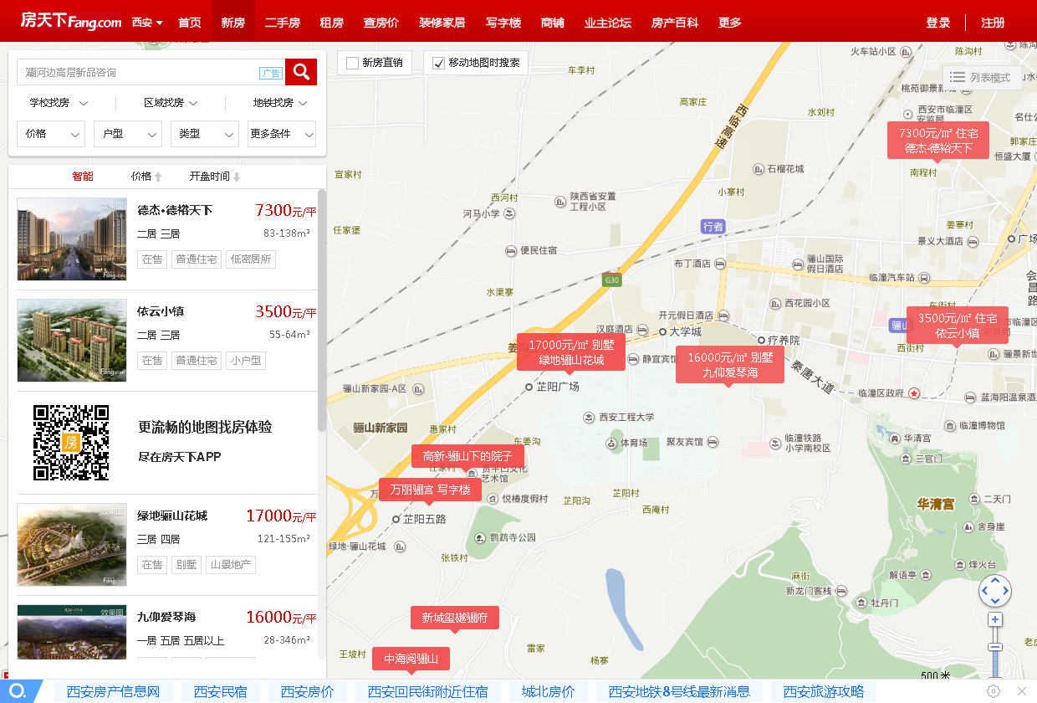
A
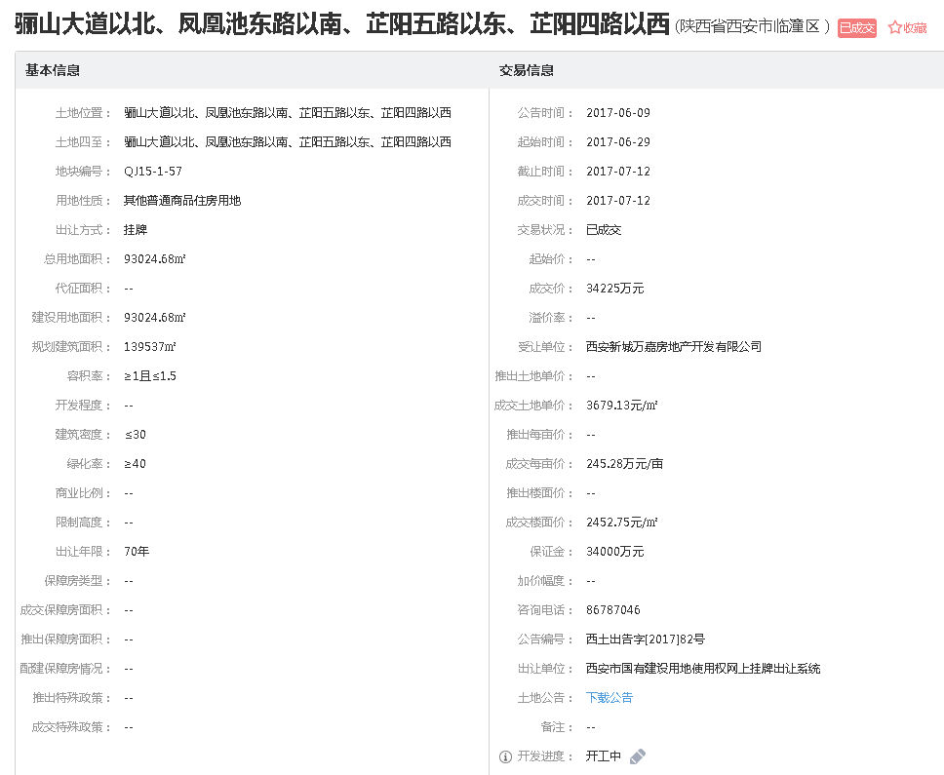

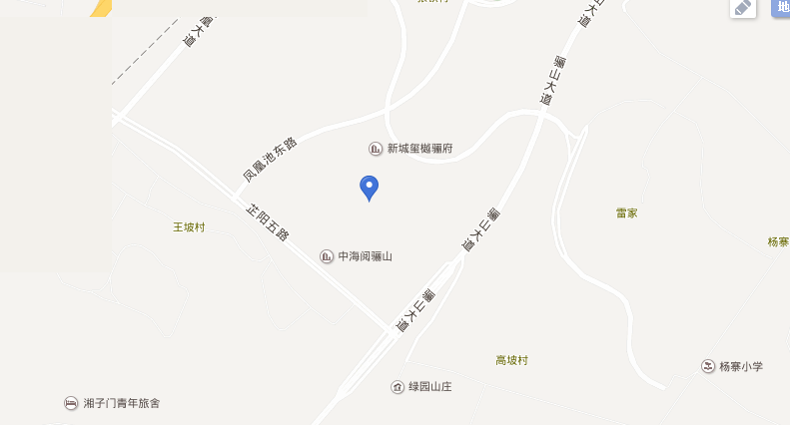

B |  |  |  |  |  | C

Sheet1
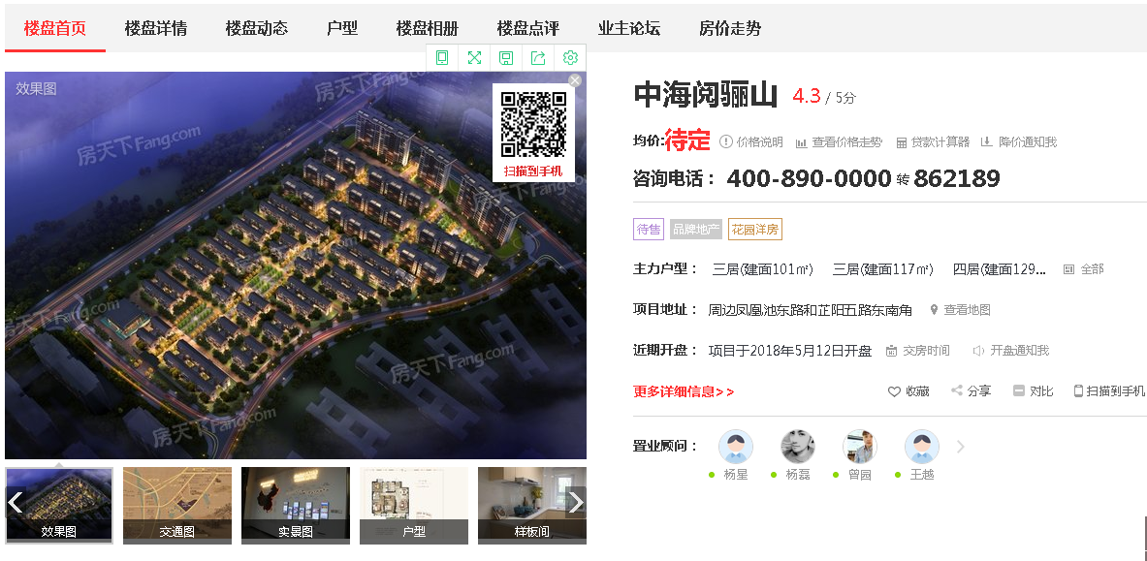
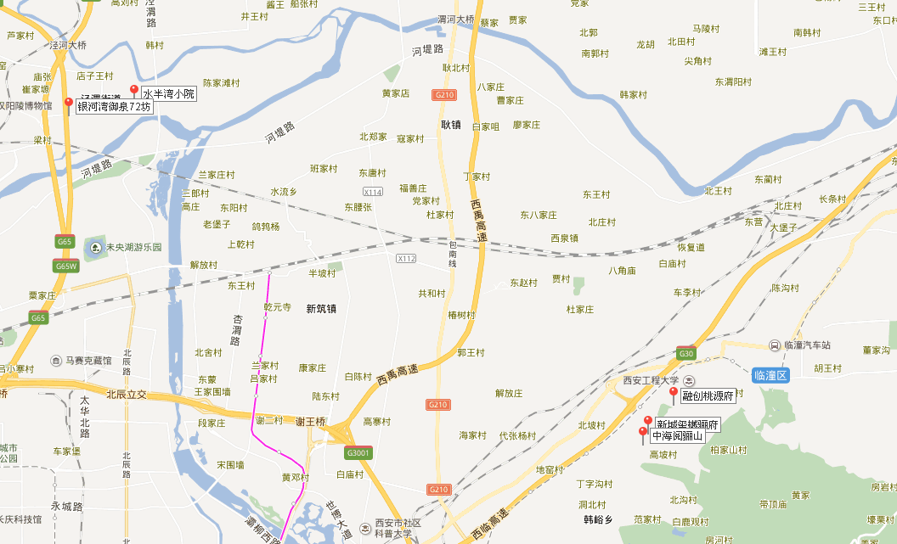
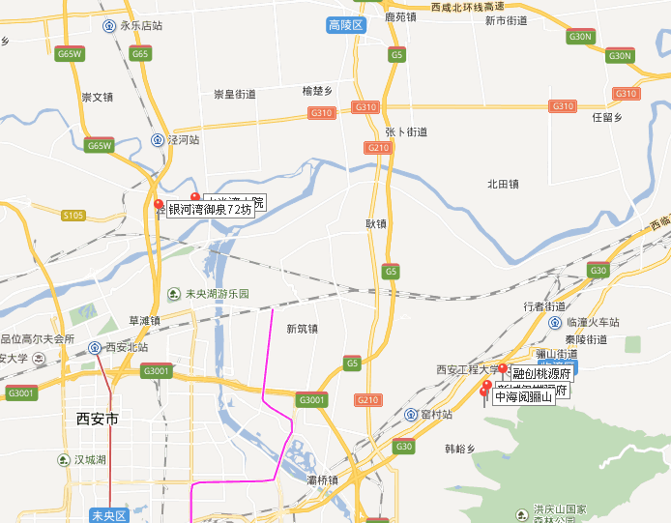
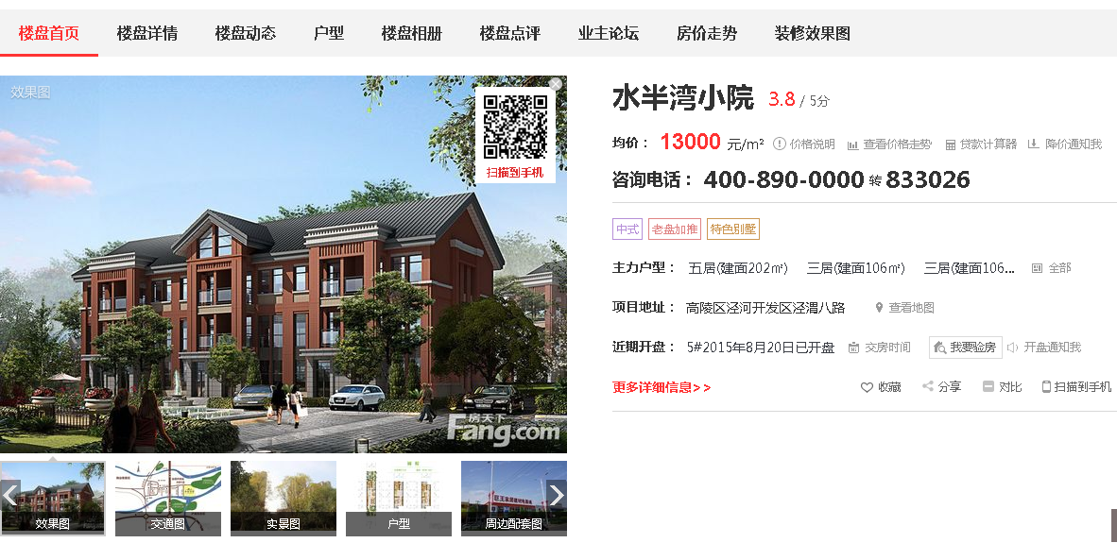
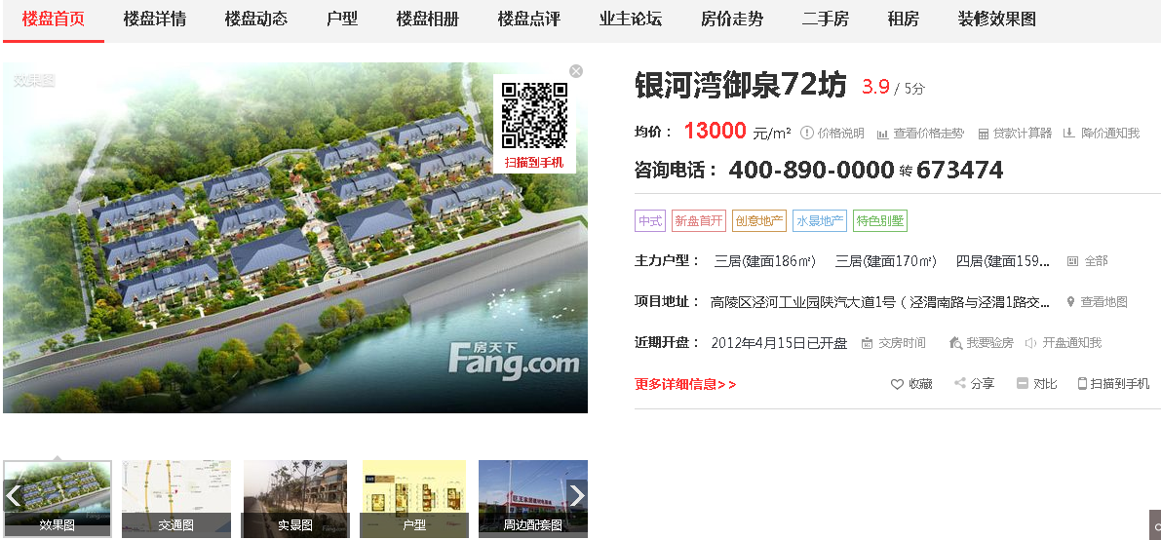
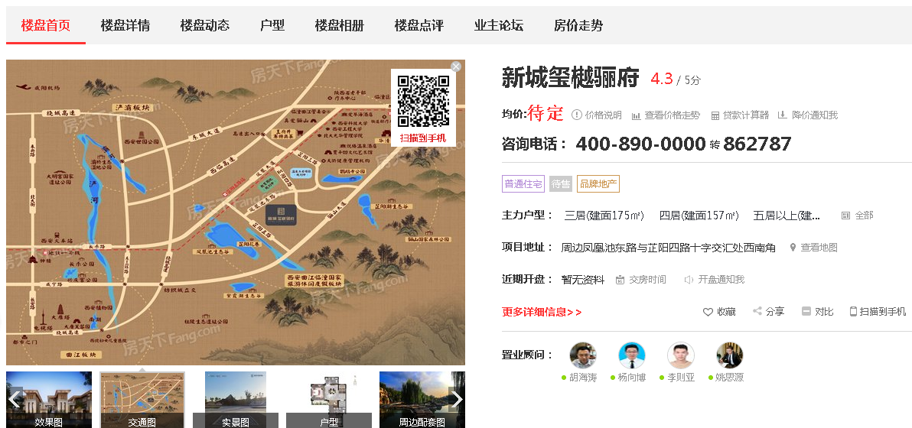
一、西安市土地使用税最新标准 1、城区土地等级税额标准 一等地区：(27元/平方米、年)东、西、南、北大街、解放路、和平路临街两侧区域。 二等地区：(24元/平方米、年)一环路以内一等地区以外其他地区(含一环路临街两侧区域)。 三等地区：(20元/平方米、年)高新技术产业开发区(不含长安科技园区)、经济技术产业开发区 (不含草滩生态园区、泾渭工业园区)、曲江新区、莲湖科技产业园所辖区域及与区内区外临街两侧区域，长安路临街两侧区域(南门至电视塔以北，不含电视塔);小寨东西路临街两侧区域(大雁塔十字以西至吉祥村十字以东);二环路以内一、二等地区以外其他区域(含二环路两侧临街区域)。 四等地区：(16元/平方米、年)三环路以内一、二、三等地区以外其他区域(含三环路临街两侧 区域)、草滩生态园区、长安科技园及拓展区、浐灞生态园区集中治理区。 五等地区：(10元/平方米、年)本市城六区(新城区、碑林区、莲湖区、雁塔区、灞桥区、未央 区)所辖一、二、三、四等地区以外其他区域。 2、环山公路沿线土地等级税额标准 一等地区：(16元/平方米、年)环山公路以南区域。 二等地区：(12元/平方米、年)环山公路以北两公里范围内区域。 西安市区范围城镇土地使用税调整：城区一等地区(27元/平方米·年);二等地区(24 元/平方米·年)维持不变;城区三等地区(20元/平方米·年)暂按14元/平方米·年;四等地区(16元/平方米·年)暂按9元/平方米·年;五等地区及长安区一等地区(10元/平方米·年)暂按6元/平方米·年执行;环山路以南及以北两公里以内16元/平方米·年和12元/平方米·年，分别暂按9元/平方米·年和6元/平方米·年执行。 3、阎良区土地等级税额标准 一等地区：(6元/平方米、年)区政府所在地(凤凰路街道办、新华路街道办辖区关中环线以南 地区)、阎良区经济开发区、西安阎良国家航空高技术产业基地 二等地区：(4元/平方米、年)凤凰路街道办、新华路街道办辖区关中环线以北地区;北屯、振 兴、新兴街道办政府所在地;关山、武屯镇政府所在地 三等地区：(2元/平方米、年)一、二等地区以外的其他地区 4、长安区土地等级税额标准 一等地区：(10元/平方米、年)韦曲镇、郭杜镇辖区、西安国家民用航天产业基地 二等地区：(4元/平方米、年) 王寺镇、引镇、滦镇、东大镇、太乙镇、杜曲镇、斗门镇、子午镇、 细柳镇、王曲镇、鸣犊镇、马王镇、黄良乡、五台乡、五星乡、兴隆乡辖区 三等地区: (2元/平方米、年)灵沼乡、大兆乡、王莽乡、高桥乡、杨庄乡、魏寨乡、炮里乡辖区 及其他地区 5、临潼区土地等级税额标准 一等地区: (6元/平方米、年)区政府所在地(骊山街办)和秦陵街办辖区 二等地区: (4元/平方米、年)新丰、代王、斜口、西泉、行者街办辖区三等地区: (2元/平方米、年)其他街办和乡镇辖区，非城镇工矿区 6、户县土地等级税额标准 一等地区：(5元/平方米、年)县政府所在地 二等地区：(3元/平方米、年) 余下镇政府所在地 三等地区：(2元/平方米、年) 机场工矿区、石井镇、庞光镇、草堂镇、秦渡镇、大王镇、涝店镇、 祖庵镇、蒋村镇、甘河镇镇政府所在地，涝峪旅游区管委会、太平旅游区管委会所在地及沣京工业园区(以工业园区域划分为准)及其他镇政府所在地 7、高陵县土地等级税额标准 一等地区：(5元/平方米、年)县政府所在地 二等地区：(4元/平方米、年) 西安泾河工业园区、西安泾渭工业园区 三等地区：(2元/平方米、年) 耿镇镇、通远镇及其他镇政府所在地 根据相关政策，西安市土地使用税最新标准规定如上，按照土地类型的不同，所要缴纳的土地使用税的多少也是不一样的。在缴纳土地使用税的时候首先确认需要缴纳的土地类型，然后按照相关规定缴纳即可，如果不清楚土地类型的话可以到当地的土地管理部门咨询应该缴纳的类型以及缴纳的金额。 | 《关于调整城市基础设施配套费征收标准有关问题的意见》主城区范围(新城区、碑林区、莲湖区、雁塔区、灞桥区、未央区、长安区、高新区、经开区、曲江新区、浐灞生态区、航天基地、国际港务区以及西咸新区西安行政辖区)内的项目，按每平方米240元计征，其中每平方米90元为地铁专项配套费。阎良区、临潼区、户县、航空基地城市规划区范围内的项目，按每平方米150元计征，其中每平方米50元用于小城镇建设。

